배당금
연간 배당 포트폴리오

2021
구분 |  | 매입가 |  | 매입 수량 | 총 매입비 | 주당 배당금(예상) |  | 1월 | 2월 | 3월 | 4월 | 5월 | 6월 | 7월 | 8월 | 9월 | 10월 | 11월 | 12월 | 연간 배당 이익
국내 | 롯데리츠 | - | 5,560 | 100 | 556,000 | - | 360 |  |  |  |  |  |  |  |  |  |  |  |  | 0
 | 맥쿼리인프라 | - | 12,600 | 50 | 630,000 | - | 370 |  |  |  |  |  |  |  |  |  |  |  |  | 0

해외 | 코카콜라 | $54.06 | 64,007 | 10 | 640,070 | $0.42 | 497 |  |  |  |  |  |  |  |  |  |  |  | 1 | 4,973
 | 리얼티인컴 | $67.61 | 80,050 | 100 | 8,005,024 | $0.23 | 272 |  |  |  |  |  |  |  |  |  | 1 | 1 | 1 | 81,696
총 투자액 |  |  |  |  | 9,831,094 |  |  |  |  |  |  |  |  |  |  |  |  |  |  | 86,669

연간 배당 수익률 |  |  |  |  | 0.88
연간 배당 수익액 |  |  |  |  | 86,669

2022
구분 |  | 매입가 |  | 매입 수량 | 총 매입비 | 주당 배당금(예상) |  | 1월 | 2월 | 3월 | 4월 | 5월 | 6월 | 7월 | 8월 | 9월 | 10월 | 11월 | 12월 | 연간 배당 이익
국내 | 롯데리츠 | - | 5,560 | 100 | 556,000 | - | 360 |  | 1 |  |  |  |  |  | 1 |  |  |  |  | 72,000
 | 맥쿼리인프라 | - | 12,600 | 100 | 1,260,000 | - | 370 |  | 1 |  |  |  |  |  | 1 |  |  |  |  | 74,000

해외 | 코카콜라 | $54.06 | 64,007 | 150 | 9,601,056 | $0.42 | 497 |  |  | 1 |  |  | 1 |  |  | 1 |  |  | 1 | 298,368
 | 리얼티인컴 | $67.61 | 80,050 | 100 | 8,005,024 | $0.23 | 272 | 1 | 1 | 1 | 1 | 1 | 1 | 1 | 1 | 1 | 1 | 1 | 1 | 326,784
총 투자액 |  |  |  |  | 19,422,080 |  |  |  |  |  |  |  |  |  |  |  |  |  |  | 771,152

연간 배당 수익률 |  |  |  |  | 3.97
연간 배당 수익액 |  |  |  |  | 771,152

시뮬레이션 VER. (원하는 종목 넣어서 수익 계산해보는 용도)
구분 |  | 매입가 |  | 매입 수량 | 총 매입비 | 주당 배당금(예상) |  | 1월 | 2월 | 3월 | 4월 | 5월 | 6월 | 7월 | 8월 | 9월 | 10월 | 11월 | 12월 | 연간 배당 이익
국내 | 롯데리츠 | - | 5,560 | 100 | 556,000 | - | 360 |  | 1 |  |  |  |  |  | 1 |  |  |  |  | 72,000
 | 맥쿼리인프라 | - | 12,600 | 100 | 1,260,000 | - | 370 |  | 1 |  |  |  |  |  | 1 |  |  |  |  | 74,000

해외 | 코카콜라 | $54.06 | 64,007 | 150 | 9,601,056 | $0.42 | 497 |  |  | 1 |  |  | 1 |  |  | 1 |  |  | 1 | 298,368
 | 리얼티인컴 | $67.61 | 80,050 | 100 | 8,005,024 | $0.23 | 272 | 1 | 1 | 1 | 1 | 1 | 1 | 1 | 1 | 1 | 1 | 1 | 1 | 326,784
총 투자액 |  |  |  |  | 19,422,080 |  |  |  |  |  |  |  |  |  |  |  |  |  |  | 771,152

연간 배당 수익률 |  |  |  |  | 3.97
연간 배당 수익액 |  |  |  |  | 771,152

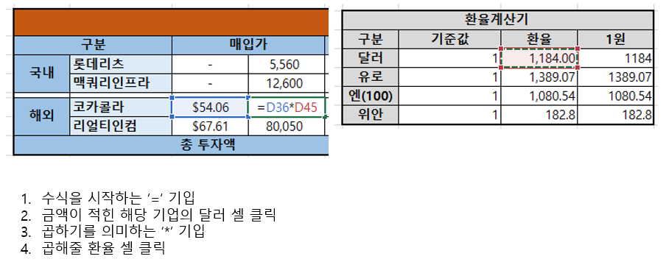
환율계산기 |  |  |  |  | *환율 계산 방법
구분 | 기준값 | 환율 | 1원
달러 | 1 | 1,184.00 | 1184
유로 | 1 | 1,389.07 | 1389.07
엔(100) | 1 | 1,080.54 | 1080.54
위안 | 1 | 182.8 | 182.8

